关系图
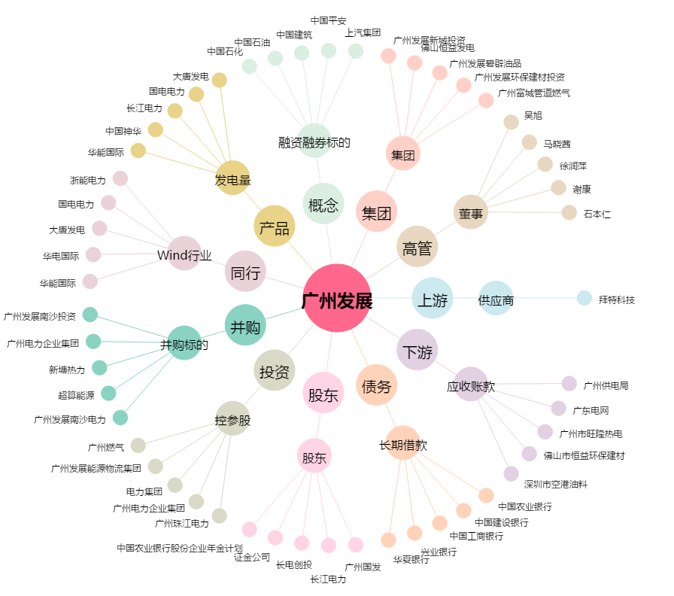
广州发展[600098.SH] - 关系概览图

